VERACRUZ
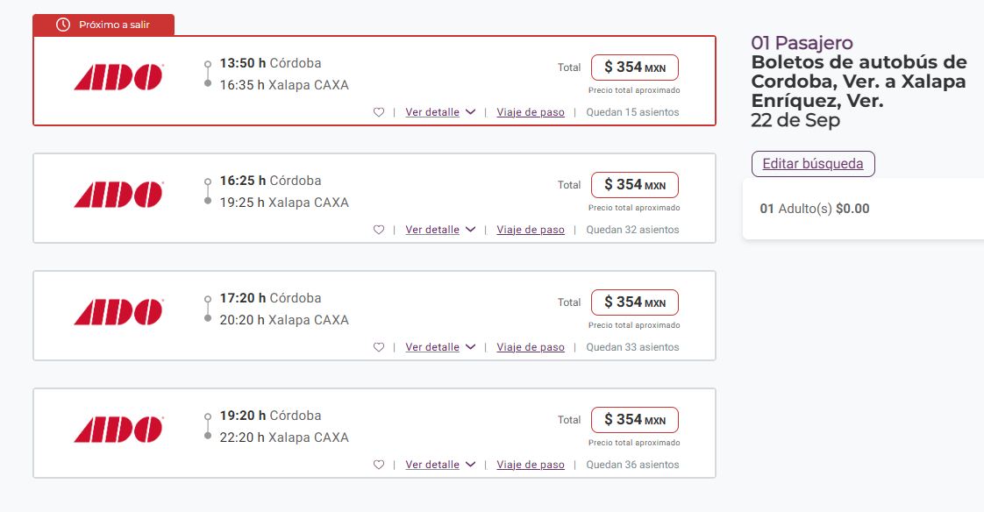
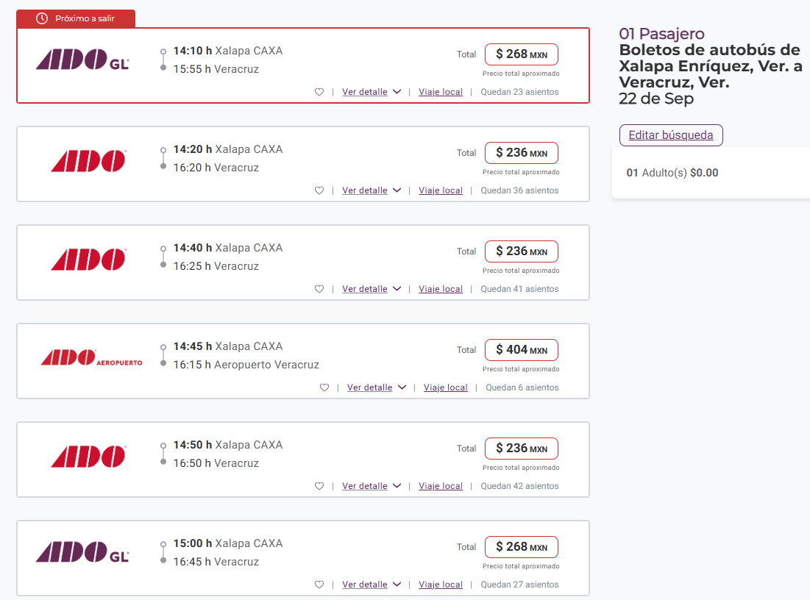
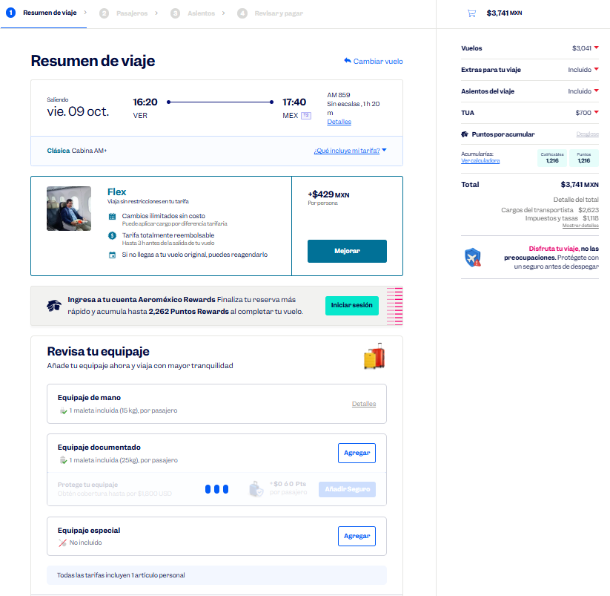
 |  |  |  |  |  |  |  |  |  |  |  |  |  |  |  |  |  |  | Solicitud de Viáticos

 |  |  |  |  |  |  |  |  |  |  |  |  |  |  |  |  | Fecha: | OCTUBRE
Nombre del solicitante: |  |  |  | GARCIA GUTIERREZ SANTIAGO |  |  |  |  |  | Puesto: | ESPECIALISTA DE PRODUCTOS |  |  |  | Gerencia: | Educacion Medica

No. | Fecha del viaje | Origen |  | Destino |  |  |  | Objetivo del viaje
1 | 07/10/2026 AL 09/10/2026 | CDMX |  | ORIZABA CÓRDOBA XALAPA VERACRUZ |  |  |  | IMPARTICIÓN DE TALLERES MÉDICOS PARA FORTALECER LA MARCA; REALIZAR DEMOSTRACIONES DE LAS BUENAS PRÁCTICAS EN EL USO DE LOS PRODUCTOS CLINICA HOSPITAL ISSSTE ORIZABA , CLINICA HOSPITAL ISSSTE CORDOBA , /CLINICA HOSPITAL ISSSTE DE XALAPA HOSPITAL DE ALTA ESPECIALIDAD ISSSTE DE VERACRUZ

¿Requiere compra de boleto para transporte? |  |  |  |  |  |  |  |  |  | Si | X |  | No |  |  | Auto propio

No | Fecha de salida | Tipo de transporte |  |  |  | Origen |  |  |  |  | Horario de salida |  | Destino |  |  |  | Horario de llegada
1 | 2026-10-07 | AUTOBUS |  |  |  | CDMX |  |  |  |  | 5:00:00 |  | ORIZABA |  |  |  | 9:00:00 |  |  | $842.00
2 | 2026-10-07 | AUTOBUS |  |  |  | ORIZABA |  |  |  |  | 11:00:00 |  | CORDOBA |  |  |  | 13:00:00 |  |  | $84.00
3 | 2026-10-07 | AUTOBUS |  |  |  | CORDOBA |  |  |  |  | 16:00:00 |  | XALAPA |  |  |  | 18:00:00 |  |  | $354.00
4 | 2026-10-08 | AUTOBUS |  |  |  | XALAPA |  |  |  |  | 11:00:00 |  | VERACRUZ |  |  |  | 13:00:00 |  |  | $268.00
5 | 2026-10-09 | AVIÓN |  |  |  | VERACRUZ |  |  |  |  | 16:00:00 |  | CDMX |  |  |  | 18:00:00 |  |  | $3,741.00

Hospedaje |  |  |  | Si |  | X |  |  |  | No

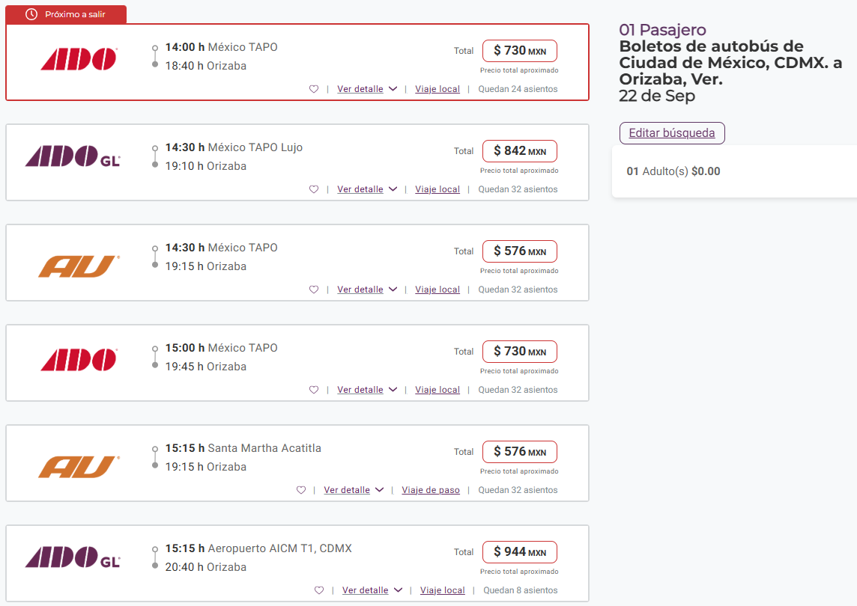
No | Fecha |  |  |  |  | Número de noches |  | Lugar
 | Entrada |  | Salida
1 | 2026-10-07 |  | 2026-10-09 |  |  | 2 |  | VERACRUZ

Desglose uso de Taxis
Fecha |  | No. de Taxis |  |  | Recorrido de Taxis
 |  |  |  |  | Origen |  |  |  |  |  |  | Destino
2026-10-07 |  | 1 |  |  | CASA |  |  |  |  |  |  | ESTACIÓN DE AUTOBUSES DE LA CD. DE MX. |  |  |  |  |  |  |  | $540.00
 |  | 2 |  |  | ESTACIÓN DE AUTOBUSES DE ORIZABA |  |  |  |  |  |  | C. H. ORIZABA |  |  |  |  |  |  |  | $120.00
 |  | 3 |  |  | C. H. ORIZABA |  |  |  |  |  |  | ESTACIÓN DE AUTOBUSES DE ORIZABA |  |  |  |  |  |  |  | $120.00
 |  | 4 |  |  | ESTACIÓN DE AUTOBUSES DE CÓRDOBA |  |  |  |  |  |  | C. H. CÓRDOBA |  |  |  |  |  |  |  | $120.00
 |  | 5 |  |  | C. H. CÓRDOBA |  |  |  |  |  |  | HOTEL |  |  |  |  |  |  |  | $150.00

2026-10-08 |  | 1 |  |  | HOTEL |  |  |  |  |  |  | ESTACIÓN DE AUTOBUSES DE CÓRDOBA |  |  |  |  |  |  |  | $120.00
 |  | 2 |  |  | ESTACIÓN DE AUTOBUSES DE XALAPA |  |  |  |  |  |  | C. H. XALAPA |  |  |  |  |  |  |  | $120.00
 |  | 3 |  |  | C. H. XALAPA |  |  |  |  |  |  | ESTACIÓN DE AUTOBUSES DE XALAPA |  |  |  |  |  |  |  | $120.00
 |  | 4 |  |  | ESTACIÓN DE AUTOBUSES DE VERACRUZ |  |  |  |  |  |  | HOTEL |  |  |  |  |  |  |  | $150.00

2026-10-09 |  | 1 |  |  | HOTEL |  |  |  |  |  |  | HAE VERACRUZ |  |  |  |  |  |  |  | $150.00
 |  | 2 |  |  | HAE VERACRUZ |  |  |  |  |  |  | AEROPUERTO DE VERACRUZ |  |  |  |  |  |  |  | $500.00
 |  | 3 |  |  | AICM |  |  |  |  |  |  | CASA |  |  |  |  |  |  |  | $540.00

 |  | PUESTO |  |  |  |  |  |  | NOMBRE |  |  |  |  | FIRMA |  |  | FECHA
ELABORÓ |  | AUXILIAR ADMINISTRATIVO |  |  |  |  |  |  | Lesly Isamar Zendejas Araiza |  |  |  |  | Lesly Zendejas |  |  | 2026-09-16
ELABORÓ |  | COORDINADOR DE EDUCACIÓN MÉDICA |  |  |  |  |  |  | DANIEL PADILLA |  |  |  |  |  |  |  | 2026-09-17
AUTORIZÓ |  | AUXILIAR DE COMPRAS |  |  |  |  |  |  | Adriana Arredondo Ortiz
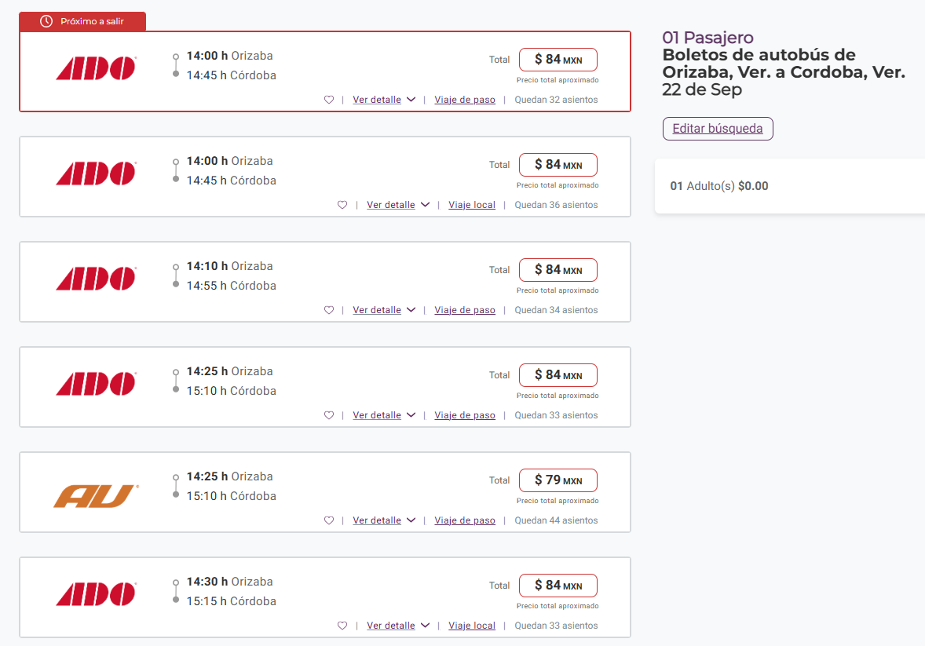

 | ASK-ADM-FOR-007 |  |  |  |  |  | Versió:01 |  | Prohibida su reproducción no autorizada |  |  |  |  |  |  |  |  | Página 1 de 1

MANZA DURANGO AGUAS
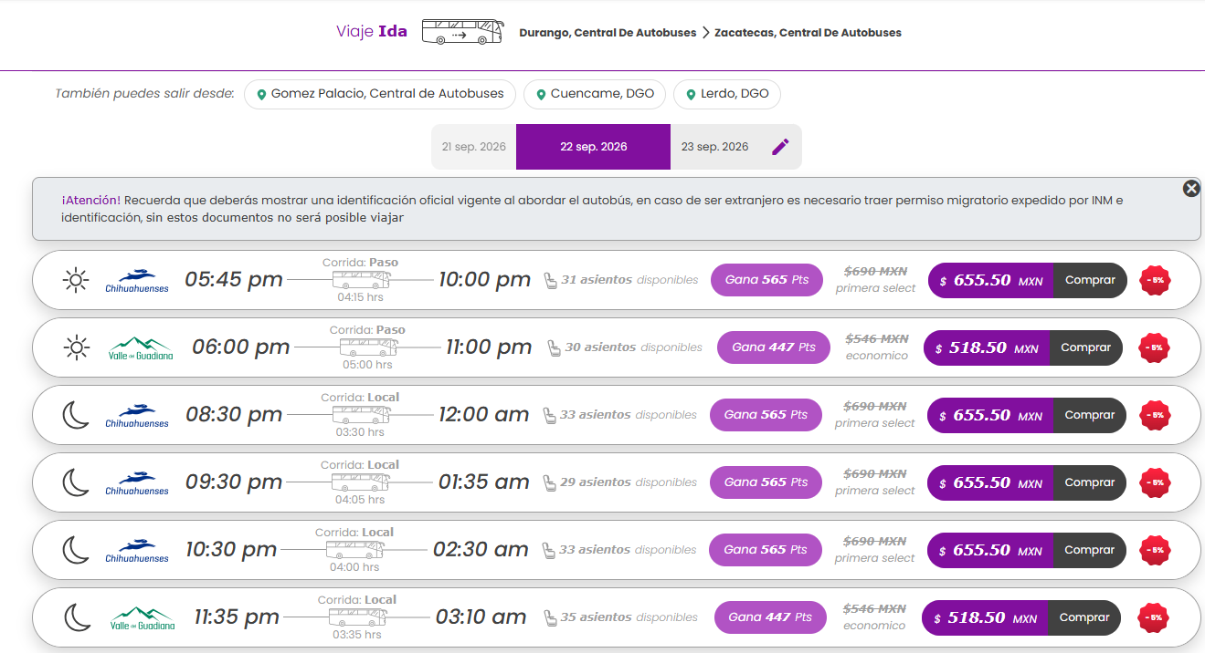
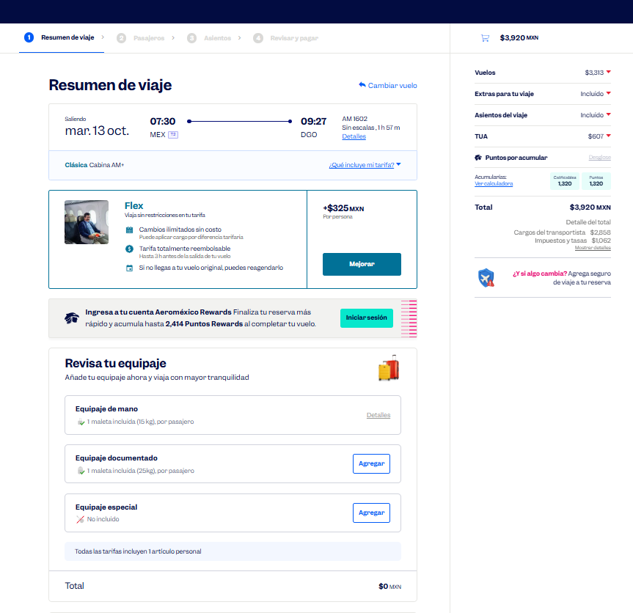
 |  |  |  |  |  |  |  |  |  |  |  |  |  |  |  |  |  |  | Solicitud de Viáticos

 |  |  |  |  |  |  |  |  |  |  |  |  |  |  |  |  | Fecha: | OCTUBRE
Nombre del solicitante: |  |  |  | GARCIA GUTIERREZ SANTIAGO |  |  |  |  |  | Puesto: | ESPECIALISTA DE PRODUCTOS |  |  |  | Gerencia: | Educacion Medica

No. | Fecha del viaje | Origen |  | Destino |  |  |  | Objetivo del viaje
1 | 13/10/2026 AL 16/10/2026 | CDMX |  | DURANGO ZACATECAS AGUACALIENTES |  |  |  | IMPARTICIÓN DE TALLERES MÉDICOS PARA FORTALECER LA MARCA; REALIZAR DEMOSTRACIONES DE LAS BUENAS PRÁCTICAS EN EL USO DE LOS PRODUCTOS; RESOLVER DUDAS; ENTREVISTARSE CON EL JEFE DEL SERVICIO EN HOSPITAL ISSSTE DURANGO "DR. SANTIAGO RAMON CAJALES" , HOSPITAL GENERAL 450 DE DURANGO, HOSPITAL DE LA MUJER DURANGO , HOSPITAL GENERAL DE ZACATECAS, HOSPITAL GENERAL ISSSTE ZACATECAS, HOSPITAL GENERAL ISSSTE AGUASCALIENTES

¿Requiere compra de boleto para transporte? |  |  |  |  |  |  |  |  |  | Si | X |  | No |  |  | Auto propio

No | Fecha de salida | Tipo de transporte |  |  |  | Origen |  |  |  |  | Horario de salida |  | Destino |  |  |  | Horario de llegada
1 | 2026-10-13 | AVION |  |  |  | CDMX |  |  |  |  | 6:00:00 |  | DURANGO |  |  |  | 10:00:00 |  |  | $3,920.00
2 | 2026-10-14 | AUTOBUS |  |  |  | DURANGO |  |  |  |  | 16:00:00 |  | ZACATECAS |  |  |  | 19:00:00 |  |  | $655.00
3 | 2026-10-15 | AUTOBUS |  |  |  | ZACATECAS |  |  |  |  | 16:00:00 |  | AGUASCALIENTES |  |  |  | 21:00:00 |  |  | $357.00
4 | 2026-10-16 | AVION |  |  |  | AGUASCALIENTES |  |  |  |  | 14:00:00 |  | CDMX |  |  |  | 16:00:00 |  |  | $2,824.00

Hospedaje |  |  |  | Si |  | x |  |  |  | No

No | Fecha |  |  |  |  | Número de noches |  | Lugar
 | Entrada |  | Salida
1 | 2026-10-13 |  | 2026-10-16 |  |  | 3 |  | DURANGO, ZACATECAS, AGUASCALIENTES

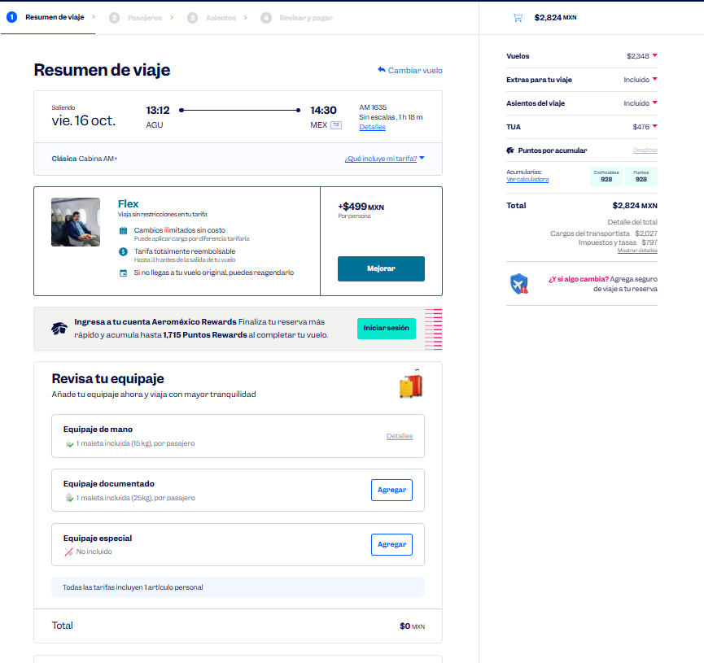
Desglose uso de Taxis
Fecha |  | No. de Taxis |  |  | Recorrido de Taxis
 |  |  |  |  | Origen |  |  |  |  |  |  | Destino
2026-10-13 |  | 1 |  |  | CASA |  |  |  |  |  |  | AICM |  |  |  |  |  |  |  | $540.00
 |  | 2 |  |  | AEROPUERTO DE DURANGO |  |  |  |  |  |  | ISSSTE DURANGO |  |  |  |  |  |  |  | $600.00
 |  | 3 |  |  | ISSSTE DURANGO |  |  |  |  |  |  | HOTEL |  |  |  |  |  |  |  | $200.00

2026-10-14 |  | 1 |  |  | HOTEL |  |  |  |  |  |  | H. G. 450 |  |  |  |  |  |  |  | $150.00
 |  | 2 |  |  | H. G. 450 |  |  |  |  |  |  | H. DE LA MUJER |  |  |  |  |  |  |  | $150.00
 |  | 3 |  |  | H. DE LA MUJER |  |  |  |  |  |  | ESTACIÓN DE AUTOBUSES DE DURANGO |  |  |  |  |  |  |  | $150.00
 |  | 4 |  |  | ESTACIÓN DE AUTOBUSES DE ZACATECAS |  |  |  |  |  |  | HOTEL |  |  |  |  |  |  |  | $200.00

2026-10-15 |  | 1 |  |  | HOTEL |  |  |  |  |  |  | H. G. ZACATECAS |  |  |  |  |  |  |  | $120.00
 |  | 2 |  |  | H. G. ZACATECAS |  |  |  |  |  |  | ISSSTE ZACATECAS |  |  |  |  |  |  |  | $120.00
 |  | 3 |  |  | ISSSTE ZACATECAS |  |  |  |  |  |  | ESTACIÓN DE AUTOBUSES DE ZACATECAS |  |  |  |  |  |  |  | $120.00
 |  | 4 |  |  | ESTACIÓN DE AUTOBUSES DE AGUASCALIENTES |  |  |  |  |  |  | HOTEL |  |  |  |  |  |  |  | $120.00

2026-10-16 |  | 1 |  |  | HOTEL |  |  |  |  |  |  | ISSSTE AGUASCALIENTES |  |  |  |  |  |  |  | $150.00
 |  | 2 |  |  | ISSSTE AGUASCALIENTES |  |  |  |  |  |  | AEROPUERTO DE AGUSCALIENTES |  |  |  |  |  |  |  | $600.00
 |  | 3 |  |  | AICM |  |  |  |  |  |  | CASA |  |  |  |  |  |  |  | $550.00

 |  | PUESTO |  |  |  |  |  |  | NOMBRE |  |  |  |  | FIRMA |  |  | FECHA
ELABORÓ |  | AUXILIAR ADMINISTRATIVO |  |  |  |  |  |  | Lesly Isamar Zendejas Araiza |  |  |  |  | Lesly Zendejas |  |  | 2026-09-16
ELABORÓ |  | COORDINADOR DE EDUCACIÓN MÉDICA |  |  |  |  |  |  | DANIEL PADILLA |  |  |  |  |  |  |  | 2026-10-17
AUTORIZÓ |  | AUXILIAR DE COMPRAS |  |  |  |  |  |  | Adriana Arredondo Ortiz

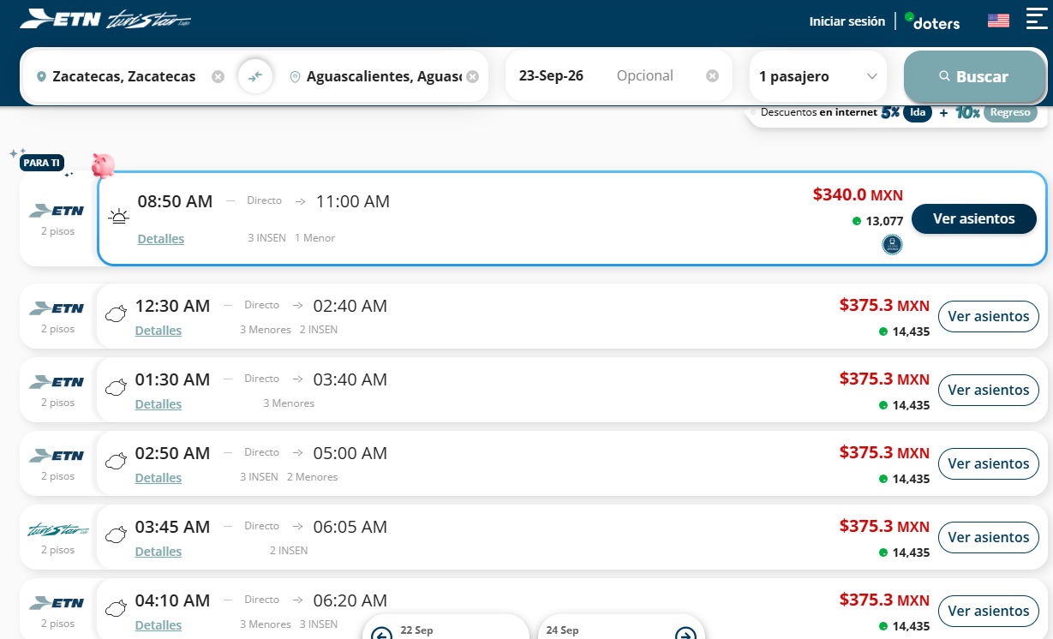
 | ASK-ADM-FOR-007 |  |  |  |  |  | Versió:01 |  | Prohibida su reproducción no autorizada |  |  |  |  |  |  |  |  | Página 1 de 1

MANZANILLO COLIMA
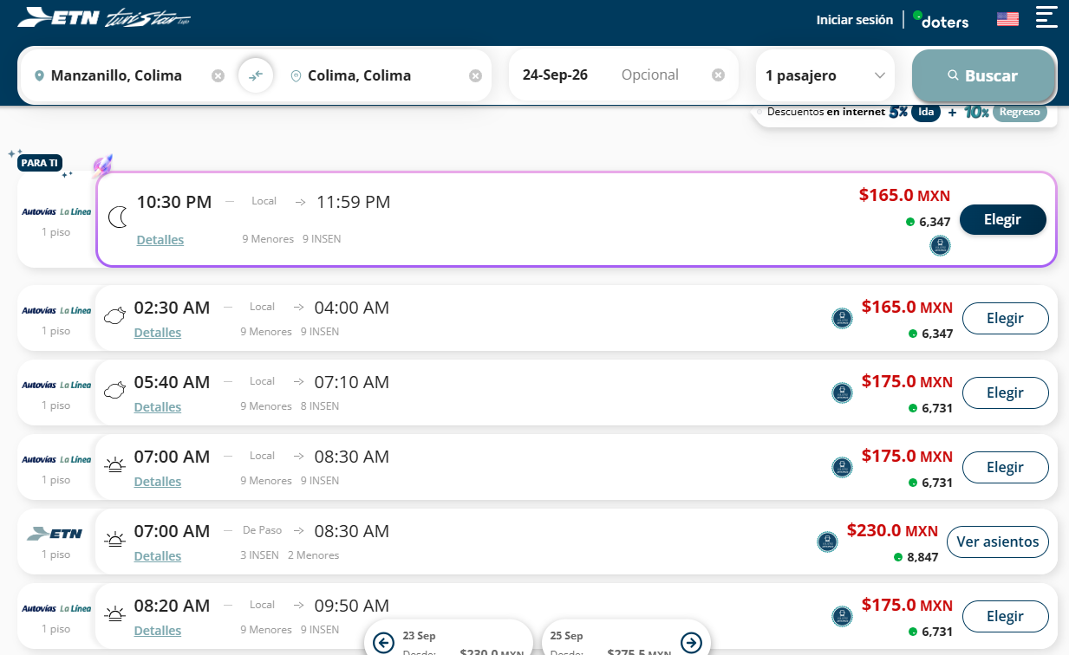
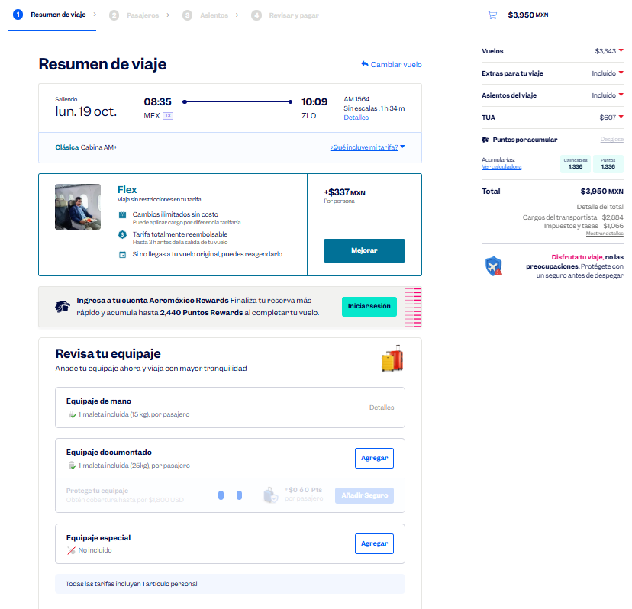
 |  |  |  |  |  |  |  |  |  |  |  |  |  |  |  |  |  |  | Solicitud de Viáticos

 |  |  |  |  |  |  |  |  |  |  |  |  |  |  |  |  | Fecha: | OCTUBRE
Nombre del solicitante: |  |  |  | GARCIA GUTIERREZ SANTIAGO |  |  |  |  |  | Puesto: | ESPECIALISTA DE PRODUCTOS |  |  |  | Gerencia: | Educacion Medica

No. | Fecha del viaje | Origen |  | Destino |  |  |  | Objetivo del viaje
1 | 19/10/2026 AL 20/10/2026 | CDMX |  | MANZANILLO COLIMA |  |  |  | IMPARTICIÓN DE TALLERES MÉDICOS PARA FORTALECER LA MARCA; REALIZAR DEMOSTRACIONES DE LAS BUENAS PRÁCTICAS EN EL USO DE LOS PRODUCTOS; RESOLVER DUDAS; ENTREVISTARSE CON EL JEFE DEL SERVICIO HOSPITAL HOSPITAL ISSSTE MANZANILLO HOSPITAL ISSSTE COLIMA "MIGUEL TREJO OCHOA"

¿Requiere compra de boleto para transporte? |  |  |  |  |  |  |  |  |  | Si | X |  | No |  |  | Auto propio

No | Fecha de salida | Tipo de transporte |  |  |  | Origen |  |  |  |  | Horario de salida |  | Destino |  |  |  | Horario de llegada
1 | 2026-10-19 | AVION |  |  |  | CDMX |  |  |  |  | 6:00:00 |  | MANZANILLO |  |  |  | 9:00:00 |  |  | $3,950.00
2 | 2026-10-19 | AUTOBUS |  |  |  | MANZANILLO |  |  |  |  | 12:00:00 |  | COLIMA |  |  |  | 15:00:00 |  |  | $230.00
3 | 2026-10-20 | AVION |  |  |  | COLIMA |  |  |  |  | 15:00:00 |  | CDMX |  |  |  | 17:00:00 |  |  | $2,831.00

Hospedaje |  |  |  | Si |  | X |  |  |  | No

No | Fecha |  |  |  |  | Número de noches |  | Lugar
 | Entrada |  | Salida
1 | 2026-10-19 |  | 2026-10-20 |  |  | 1 |  | MANZANILLO

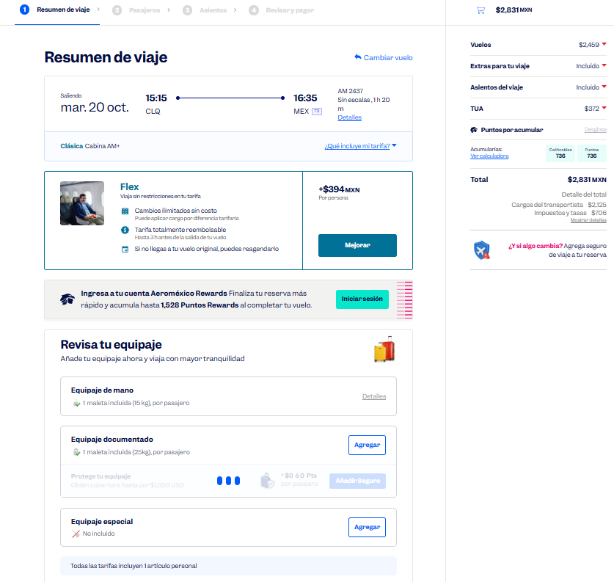

Desglose uso de Taxis
Fecha |  | No. de Taxis |  |  | Recorrido de Taxis
 |  |  |  |  | Origen |  |  |  |  |  |  | Destino
2026-10-19 |  | 1 |  |  | CASA |  |  |  |  |  |  | AICM |  |  |  |  |  |  |  | $540.00
 |  | 2 |  |  | AEROPUERTO DE MANZANILLO |  |  |  |  |  |  | ISSSTE MANZANILLO |  |  |  |  |  |  |  | $800.00
 |  | 3 |  |  | ISSSTE MANZANILLO |  |  |  |  |  |  | ESTACIÓN DE AUTOBUSES DE MANZANILLO |  |  |  |  |  |  |  | $200.00
 |  | 4 |  |  | ESTACIÓN DE AUTOBUSES DE COLIMA |  |  |  |  |  |  | HOTEL |  |  |  |  |  |  |  | $200.00

2026-10-20 |  | 1 |  |  | HOTEL |  |  |  |  |  |  | ISSSTE COLIMA |  |  |  |  |  |  |  | $200.00
 |  | 2 |  |  | ISSSTE COLIMA |  |  |  |  |  |  | AEROPUERTO DE COLIMA |  |  |  |  |  |  |  | $600.00
 |  | 3 |  |  | AICM |  |  |  |  |  |  | CASA |  |  |  |  |  |  |  | $540.00

 |  | PUESTO |  |  |  |  |  |  | NOMBRE |  |  |  |  | FIRMA |  |  | FECHA
ELABORÓ |  | AUXILIAR ADMINISTRATIVO |  |  |  |  |  |  | Lesly Isamar Zendejas Araiza |  |  |  |  | Lesly Zendejas |  |  | 2026-09-16
ELABORÓ |  | COORDINADOR DE EDUCACIÓN MÉDICA |  |  |  |  |  |  | DANIEL PADILLA |  |  |  |  |  |  |  | 2026-10-17
AUTORIZÓ |  | AUXILIAR DE COMPRAS |  |  |  |  |  |  | Adriana Arredondo Ortiz

 | ASK-ADM-FOR-007 |  |  |  |  |  | Versió:01 |  | Prohibida su reproducción no autorizada |  |  |  |  |  |  |  |  | Página 1 de 1

MORELIA
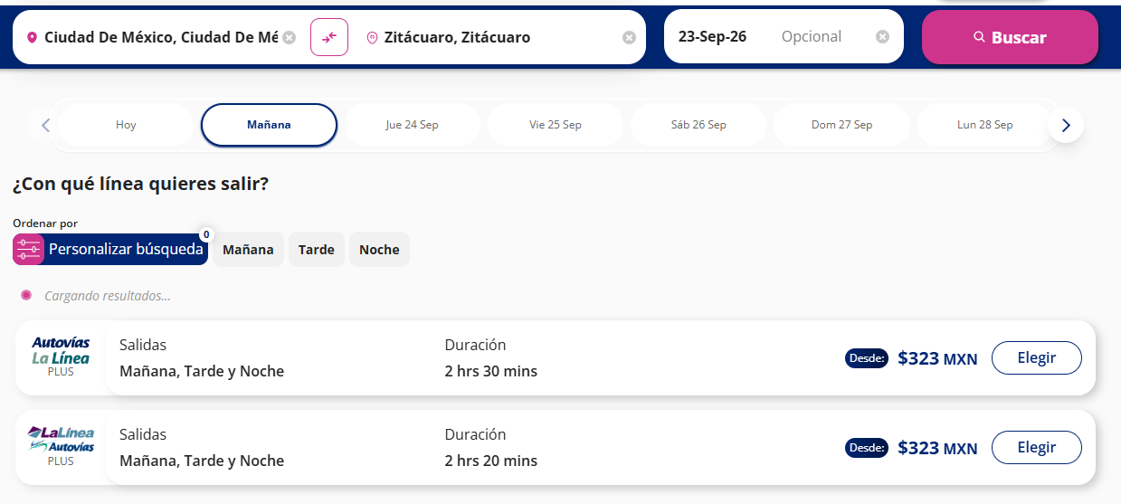
 |  |  |  |  |  |  |  |  |  |  |  |  |  |  |  |  |  |  | Solicitud de Viáticos

 |  |  |  |  |  |  |  |  |  |  |  |  |  |  |  |  | Fecha: | OCTUBRE
Nombre del solicitante: |  |  |  | GARCIA GUTIERREZ SANTIAGO |  |  |  |  |  | Puesto: | ESPECIALISTA DE PRODUCTOS |  |  |  | Gerencia: | Educacion Medica

No. | Fecha del viaje | Origen |  | Destino |  |  |  | Objetivo del viaje
1 | 22/10/2026 AL 23/10/2026 | CDMX |  | ZITÁCUARO MORELIA |  |  |  | IMPARTICIÓN DE TALLERES MÉDICOS PARA FORTALECER LA MARCA; REALIZAR DEMOSTRACIONES DE LAS BUENAS PRÁCTICAS EN EL USO DE LOS PRODUCTOSCLINICA HOSPITAL ISSSTE ZITACUARO , HOSPITAL DE ALTA ESPECIALIDAD ISSSTE MORELIA

¿Requiere compra de boleto para transporte? |  |  |  |  |  |  |  |  |  | Si | X |  | No |  |  | Auto propio

No | Fecha de salida | Tipo de transporte |  |  |  | Origen |  |  |  |  | Horario de salida |  | Destino |  |  |  | Horario de llegada
1 | 2026-10-22 | AUTOBUS |  |  |  | CDMX |  |  |  |  | 5:00:00 |  | ZITACUARO |  |  |  | 7:00:00 |  |  | $323.00
2 | 2026-10-22 | AUTOBUS |  |  |  | ZITACUARO |  |  |  |  | 11:00:00 |  | MORELIA |  |  |  | 13:00:00 |  |  | $195.00
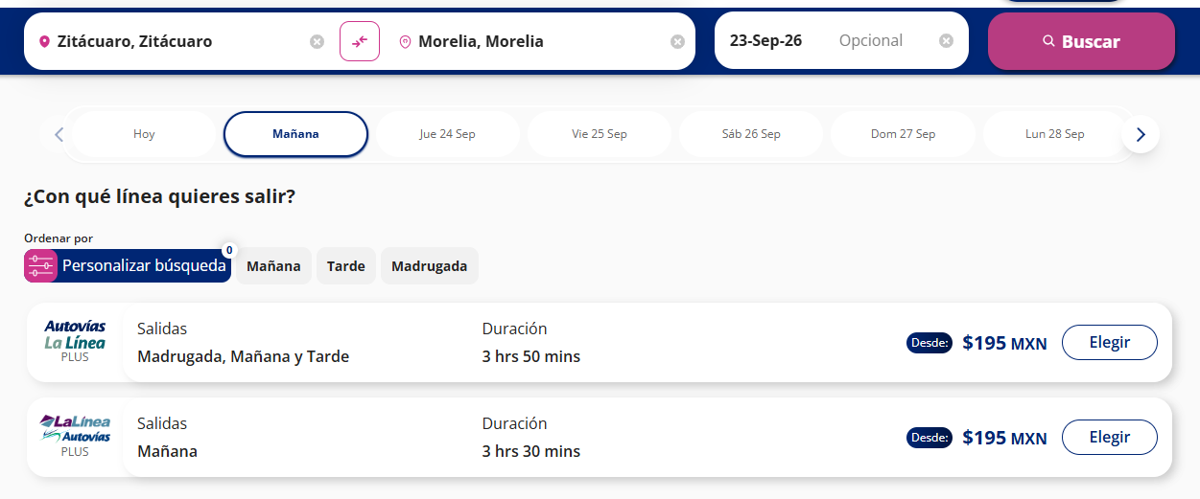
3 | 2026-10-23 | AUTOBUS |  |  |  | MORELIA |  |  |  |  | 10:00:00 |  | CDMX |  |  |  | 12:00:00 |  |  | $884.00

Hospedaje |  |  |  | Si |  | X |  |  |  | No

No | Fecha |  |  |  |  | Número de noches |  | Lugar
 | Entrada |  | Salida
1 | 2026-10-22 |  | 2026-10-23 |  |  | 1 |  | MORELIA

Desglose uso de Taxis
Fecha |  | No. de Taxis |  |  | Recorrido de Taxis
 |  |  |  |  | Origen |  |  |  |  |  |  | Destino
2026-10-22 |  | 1 |  |  | CASA |  |  |  |  |  |  | ESTACIÓN DE AUTOBUSES DE LA CD. DE MX. |  |  |  |  |  |  |  | $400.00
 |  | 2 |  |  | ESTACIÓN DE AUTOBUSES DE ZITÁCUARO |  |  |  |  |  |  | ISSSTE ZITÁCUARO |  |  |  |  |  |  |  | $170.00
 |  | 3 |  |  | ISSSTE ZITÁCUARO |  |  |  |  |  |  | ESTACIÓN DE AUTOBUSES DE ZITÁCUARO |  |  |  |  |  |  |  | $170.00
 |  | 4 |  |  | ESTACIÓN DE AUTOBSES DE MORELIA |  |  |  |  |  |  | HAE MORELIA |  |  |  |  |  |  |  | $170.00
 |  | 5 |  |  | HAE MORELIA |  |  |  |  |  |  | HOTEL |  |  |  |  |  |  |  | $170.00
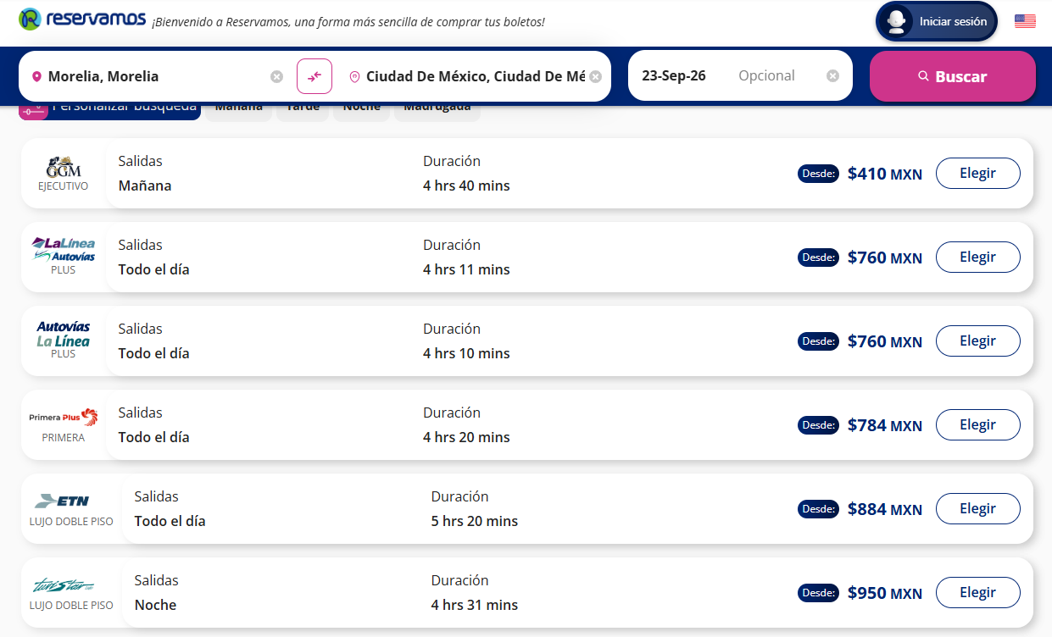
2026-10-23 |  | 1 |  |  | HOTEL |  |  |  |  |  |  | HAE MORELIA |  |  |  |  |  |  |  | $170.00
 |  | 2 |  |  | HAE MORELIA |  |  |  |  |  |  | H. G. DE MORELIA |  |  |  |  |  |  |  | $170.00
 |  | 3 |  |  | H. G. DE MORELIA |  |  |  |  |  |  | ESTACIÓN DE AUTOBSES DE MORELIA |  |  |  |  |  |  |  | $200.00
 |  | 4 |  |  | ESTACIÓN DE AUTOBUSES DE LA CD. DE MX. |  |  |  |  |  |  | CASA |  |  |  |  |  |  |  | $400.00

 |  | PUESTO |  |  |  |  |  |  | NOMBRE |  |  |  |  | FIRMA |  |  | FECHA
ELABORÓ |  | AUXILIAR ADMINISTRATIVO |  |  |  |  |  |  | Lesly Isamar Zendejas Araiza |  |  |  |  | Lesly Zendejas |  |  | 2026-09-16
ELABORÓ |  | COORDINADOR DE EDUCACIÓN MÉDICA |  |  |  |  |  |  | DANIEL PADILLA |  |  |  |  |  |  |  | 2026-09-17
AUTORIZÓ |  | AUXILIAR DE COMPRAS |  |  |  |  |  |  | Adriana Arredondo Ortiz

 | ASK-ADM-FOR-007 |  |  |  |  |  | Versió:01 |  | Prohibida su reproducción no autorizada |  |  |  |  |  |  |  |  | Página 1 de 1

TIJUANA MEX
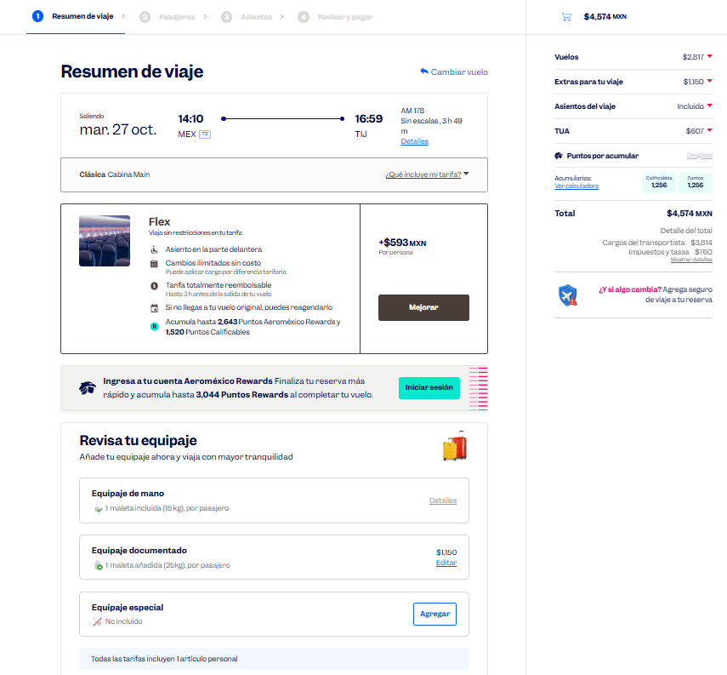
 |  |  |  |  |  |  |  |  |  |  |  |  |  |  |  |  |  |  | Solicitud de Viáticos

 |  |  |  |  |  |  |  |  |  |  |  |  |  |  |  |  | Fecha: | OCTUBRE
Nombre del solicitante: |  |  |  | GARCIA GUTIERREZ SANTIAGO |  |  |  |  |  | Puesto: | ESPECIALISTA DE PRODUCTOS |  |  |  | Gerencia: | Educacion Medica

No. | Fecha del viaje | Origen |  | Destino |  |  |  | Objetivo del viaje
1 | 27/10/2026 AL 30/10/2026 | CDMX |  | TIJUANA MEXICALI |  |  |  | IMPARTICIÓN DE TALLERES MÉDICOS PARA FORTALECER LA MARCA; REALIZAR DEMOSTRACIONES DE LAS BUENAS PRÁCTICAS EN EL USO DE LOS PRODUCTOS HOSPITAL ISSSTE TIJUANA , /HOSPITAL ISSSTECALLI , HOSPITAL GENERAL TIJUANA ,HOSPITAL GENERAL DE MEXICALI ,HOSPITAL MATERNO INFANTIL MEXICALI , HOSPITAL ISSSTE GENERAL MEXICALI , HOSPITAL ISSSTECALI ,HOSPITAL ISSSTE GENERAL MEXICALI

¿Requiere compra de boleto para transporte? |  |  |  |  |  |  |  |  |  | Si | X |  | No |  |  | Auto propio

No | Fecha de salida | Tipo de transporte |  |  |  | Origen |  |  |  |  | Horario de salida |  | Destino |  |  |  | Horario de llegada
1 | 2026-10-27 | AVION |  |  |  | CDMX |  |  |  |  | 14:00:00 |  | TIJUANA |  |  |  | 17:00:00 |  |  | $4,574.00
2 | 2026-10-29 | AUTOBUS |  |  |  | TIJUANA |  |  |  |  | 10:00:00 |  | MEXICALI |  |  |  | 11:00:00 |  |  | $600.00
3 | 2026-10-30 | AVION |  |  |  | MEXICALI |  |  |  |  | 14:00:00 |  | CDMX |  |  |  | 16:00:00 |  |  | $7,338.00

Hospedaje |  |  |  | Si |  | X |  |  |  | No

No | Fecha |  |  |  |  | Número de noches |  | Lugar
 | Entrada |  | Salida
1 | 2026-10-27 |  | 2026-10-30 |  |  | 3 |  | TIJUANA MEXICALI

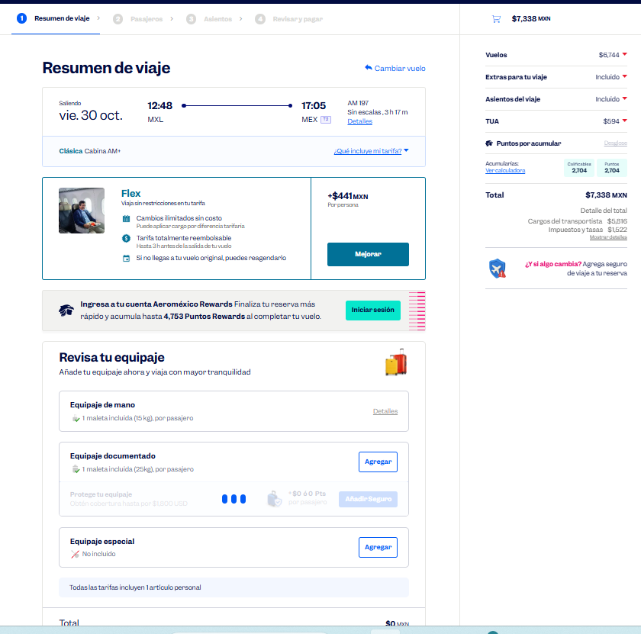
Desglose uso de Taxis
Fecha |  | No. de Taxis |  |  | Recorrido de Taxis
 |  |  |  |  | Origen |  |  |  |  |  |  | Destino
2026-10-27 |  | 1 |  |  | CASA |  |  |  |  |  |  | AICM |  |  |  |  |  |  |  | $540.00
 |  | 2 |  |  | AEROPUERTO DE TIJUANA |  |  |  |  |  |  | HOTEL |  |  |  |  |  |  |  | $600.00

2026-10-28 |  | 1 |  |  | HOTEL |  |  |  |  |  |  | ISSSTE TIJUANA |  |  |  |  |  |  |  | $170.00
 |  | 2 |  |  | ISSSTE TIJUANA |  |  |  |  |  |  | ISSSTECALI |  |  |  |  |  |  |  | $170.00
 |  | 3 |  |  | ISSSTECALI |  |  |  |  |  |  | H. G. TIJUANA |  |  |  |  |  |  |  | $170.00
 |  | 4 |  |  | H. G. TIJUANA |  |  |  |  |  |  | ISSSTE TIJUANA |  |  |  |  |  |  |  | $170.00
 |  | 5 |  |  | ISSSTE TIJUANA |  |  |  |  |  |  | HOTEL |  |  |  |  |  |  |  | $170.00

2026-10-29 |  | 1 |  |  | HOTEL |  |  |  |  |  |  | HOSPITAL DE LA MUJER DE TIJUANA |  |  |  |  |  |  |  | $170.00
 |  | 2 |  |  | HOSPITAL DE LA MUJER DE TIJUANA |  |  |  |  |  |  | ESTACIÓN DE AUTOBUSES DE TIJUANA |  |  |  |  |  |  |  | $170.00
 |  | 3 |  |  | ESTACIÓN DE AUTOBUSES DE MEXICALI |  |  |  |  |  |  | H. G. DE MEXICALI |  |  |  |  |  |  |  | $170.00
 |  | 4 |  |  | H. G. DE MEXICALI |  |  |  |  |  |  | ISSSTE MEXICALI |  |  |  |  |  |  |  | $170.00
 |  | 5 |  |  | ISSSTE MEXICALI |  |  |  |  |  |  | HOTEL |  |  |  |  |  |  |  | $170.00

2026-10-30 |  | 1 |  |  | HOTEL |  |  |  |  |  |  | ISSSTECALI |  |  |  |  |  |  |  | $170.00
 |  | 2 |  |  | ISSSTECALI |  |  |  |  |  |  | ISSSTE 5 DE DICIEMBRE |  |  |  |  |  |  |  | $170.00
 |  | 3 |  |  | ISSSTE 5 DE DICIEMBRE |  |  |  |  |  |  | AEROPUERTO DE MEXICALI |  |  |  |  |  |  |  | $600.00
 |  | 4 |  |  | AICM |  |  |  |  |  |  | CASA |  |  |  |  |  |  |  | $540.00

 |  | PUESTO |  |  |  |  |  |  | NOMBRE |  |  |  |  | FIRMA |  |  | FECHA
ELABORÓ |  | AUXILIAR ADMINISTRATIVO |  |  |  |  |  |  | Lesly Isamar Zendejas Araiza |  |  |  |  | Lesly Zendejas |  |  | 2026-09-16
ELABORÓ |  | COORDINADOR DE EDUCACIÓN MÉDICA |  |  |  |  |  |  | DANIEL PADILLA |  |  |  |  |  |  |  | 2026-09-17
AUTORIZÓ |  | AUXILIAR DE COMPRAS |  |  |  |  |  |  | Adriana Arredondo Ortiz
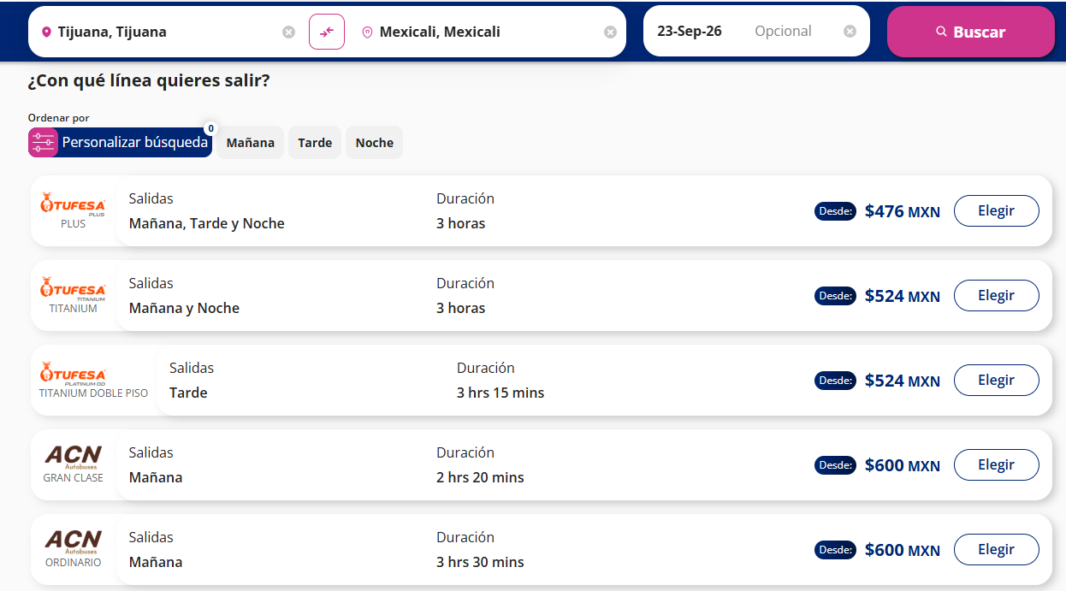

 | ASK-ADM-FOR-007 |  |  |  |  |  | Versió:01 |  | Prohibida su reproducción no autorizada |  |  |  |  |  |  |  |  | Página 1 de 1

